表紙

 | （ToDoリスト）
 | 画面設計書
 | Ver. 1.0.2

承認 | 確認 | 作成

改訂履歴
プロジェクト名 | （ToDoリスト） |  |  |  | 作成日 | 2018-12-31 | 作成者 | 片山 正規
ドキュメント名 | 画面設計書： 改訂履歴 |  |  |  | 更新日 | 2019/01/30 | 更新者 | 亀井 太

印刷を考慮し「列」の追加、幅の変更は不可とします。
ただし「行」の高さについては変更可能とします。
Ver. | 日付 | 更新者 | 修正理由 | 修正箇所 | 修正前 |  | 修正後
1.0.0 | 2018-12-31 | 片山 正規 | 初版作成 | - | - |  | -
1.0.1 | 2019-01-25 | 野木 一生 | 機能追加
1.0.2 | 2019-01-29 | 葛木 剛 | 誤字脱字
 | 2019-01-29 | 片山 正規 | 仕様バグ
修正箇所については移動、または削除される可能性があるため、
行数やセルなどでは表さず、章などを用いるよう留意してください。
※「○○シート △△セル」といった書き方はNGとします。
 | 2019-01-30 | 亀井 太 | レビュー指摘

画面遷移図(ToDoリスト)①
プロジェクト名 | （ToDoリスト） | 作成日 | 作成者
ドキュメント名 | 画面設計書： 画面遷移図(ToDoリスト)① | 更新日 | 更新者

DSP202008-001ログイン
開始
DSP202008-010メインメニュー
ログイン
DSP202008-021タスク登録
ボタン選択
画面ID
登録確認
登録ボタン
DSP202008-021
タスク登録

DSP202008-022タスク変更
ボタン選択
画面ID
変更確認
変更ボタン
DSP202008-022
タスク変更

DSP202008-023タスク削除
ボタン選択
画面ID
削除確認
削除ボタン
DSP202008-023
タスク削除

DSP202008-011パスワード変更
ボタン選択
画面ID
変更確認
変更ボタン
DSP202008-011
パスワード変更

画面遷移図(ToDoリスト)②
プロジェクト名 | （ToDoリスト） | 作成日 | 作成者
ドキュメント名 | 画面設計書： 画面遷移図(ToDoリスト)② | 更新日 | 更新者

DSP202008U-001
ユーザー管理
開始
DSP202008U-011
ユーザー登録
ボタン選択
画面ID
登録確認
登録ボタン
DSP202008U-011
ユーザー登録

DSP202008U-012
ユーザー変更
ボタン選択
画面ID
変更確認
変更ボタン
DSP202008U-012
ユーザー変更

DSP202008U-013
ユーザー削除
ボタン選択
画面ID
削除確認
削除ボタン
DSP202008U-013
ユーザー削除

画面詳細設計(ログイン)
プロジェクト名 |  |  | （ToDoリスト） |  |  |  |  |  |  |  |  |  |  |  |  |  |  |  |  | 作成日 |  | 2020-08-05 |  | 作成者 | 中斉 徹朗
ドキュメント名 |  |  | 画面設計書： 画面詳細設計(ログイン) |  |  |  |  |  |  |  |  |  |  |  |  |  |  |  |  | 更新日 |  |  |  | 更新者
画面ID |  |  | DSP202008U-001 |  |  | 画面名 |  | ログイン |  |  |  |  |  |  |  |  |  |  |  | 画面サイズ |  | 1280 x 800

概要 |  |  | ログインするための必要な情報を入力する。

画面レイアウト

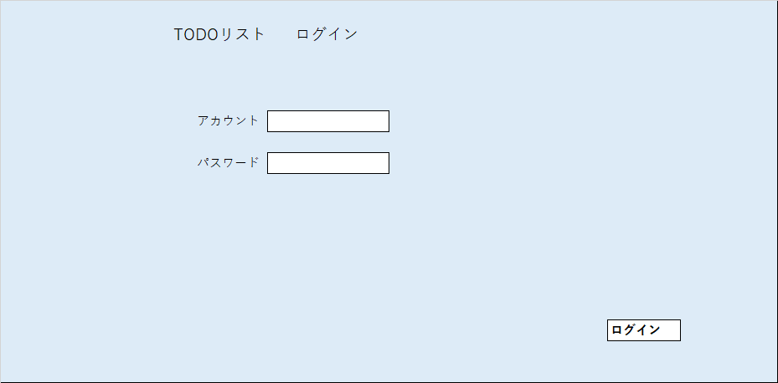
1
2

3
4

5
6

7

画面項目
項目No. | 項目名 |  |  | 部品種別 |  |  | I/O |  | タブ オーダー | アクセラレータキー | 表示フォーマット |  | 揃え | 入力 |  |  |  |  |  |  | 参照元 |  | 項目説明
 |  |  |  |  |  |  |  |  |  |  |  |  |  | 初期表示 | 最大 バイト数 | チェック内容
 |  |  |  |  |  |  |  |  |  |  |  |  |  |  |  | 必須 | 範囲 | 文字種 | その他

1 | 処理名 |  |  | ラベル |  |  | O |  |  |  |  |  |  |  |  |  |  |  |  |  |  |  | 処理名
2 | 画面名 |  |  | ラベル |  |  | O |  |  |  |  |  |  |  |  |  |  |  |  |  |  |  | 画面名
3 | アカウントラベル |  |  | ラベル |  |  | O |  |  |  |  |  |  |  |  |  |  |  |  |  |  |  | 項目説明
4 | アカウント |  |  | テキストボックス |  |  | I |  | 1 |  |  |  |  | NULL | 4 | 〇 |  | 文字 |  |  |  |  | ログインアカウント
5 | パスワードラベル |  |  | ラベル |  |  | O |  |  |  |  |  |  |  |  |  |  |  |  |  |  |  | 項目説明
6 | パスワード |  |  | テキストボックス |  |  | I |  | 2 |  |  |  |  | NULL | 4 | 〇 |  | 文字 |  |  |  |  | ログインパスワード
7 | ログイン |  |  | テキストボックス |  |  | I |  | 2 |  |  |  |  | NULL | 4 | 〇 |  | 文字

イベント駆動項目
イベントNo. | 項目No. | イベント名 |  |  | イベントトリガ |  |  |  |  |  |  | イベント内容 |  |  |  |  |  |  |  |  | 備考

補足・備考

画面詳細設計(メインメニュー)
プロジェクト名 |  |  | （ToDoリスト） |  |  |  |  |  |  |  |  |  |  |  |  |  |  |  |  | 作成日 |  | 2020-08-05 |  | 作成者 | 中斉 徹朗
ドキュメント名 |  |  | 画面設計書： 画面詳細設計(メインメニュー) |  |  |  |  |  |  |  |  |  |  |  |  |  |  |  |  | 更新日 |  |  |  | 更新者
画面ID |  |  | DSP202008U-010 |  |  | 画面名 |  | メインメニュー |  |  |  |  |  |  |  |  |  |  |  | 画面サイズ |  | 1280 x 800

概要 |  |  | パスワード変更またはTODOタスク情報を登録変更するための処理を選択。

画面レイアウト
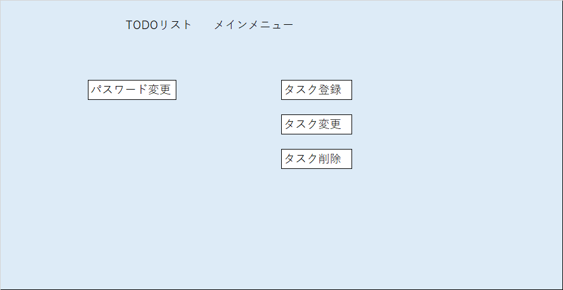

1
2

3
4

5

6

7

画面項目
項目No. | 項目名 |  |  | 部品種別 |  |  | I/O |  | タブ オーダー | アクセラレータキー | 表示フォーマット |  | 揃え | 入力 |  |  |  |  |  |  | 参照元 |  | 項目説明
 |  |  |  |  |  |  |  |  |  |  |  |  |  | 初期表示 | 最大 バイト数 | チェック内容
 |  |  |  |  |  |  |  |  |  |  |  |  |  |  |  | 必須 | 範囲 | 文字種 | その他

1 | 処理名 |  |  | ラベル |  |  | O |  |  |  |  |  |  |  |  |  |  |  |  |  |  |  | 処理名
2 | 画面名 |  |  | ラベル |  |  | O |  |  |  |  |  |  |  |  |  |  |  |  |  |  |  | 画面名
3 | パスワード変更 |  |  | ラベル |  |  | I |  | 1
4 | タスク登録 |  |  | ボタン |  |  | I |  | 2
5 | タスク変更 |  |  | ボタン |  |  | I |  | 3
6 | タスク削除 |  |  | ボタン |  |  | I |  | 4

イベント駆動項目
イベントNo. | 項目No. | イベント名 |  |  | イベントトリガ |  |  |  |  |  |  | イベント内容 |  |  |  |  |  |  |  |  | 備考

補足・備考

画面詳細設計(パスワード変更)
プロジェクト名 |  |  | （ToDoリスト） |  |  |  |  |  |  |  |  |  |  |  |  |  |  |  |  | 作成日 |  | 2020-08-05 |  | 作成者 | 中斉 徹朗
ドキュメント名 |  |  | 画面設計書： 画面詳細設計(パスワード変更) |  |  |  |  |  |  |  |  |  |  |  |  |  |  |  |  | 更新日 |  |  |  | 更新者
画面ID |  |  | DSP202008-011 |  |  | 画面名 |  | パスワード変更 |  |  |  |  |  |  |  |  |  |  |  | 画面サイズ |  | 1280 x 800

概要 |  |  | パスワード変更を行う。

画面レイアウト

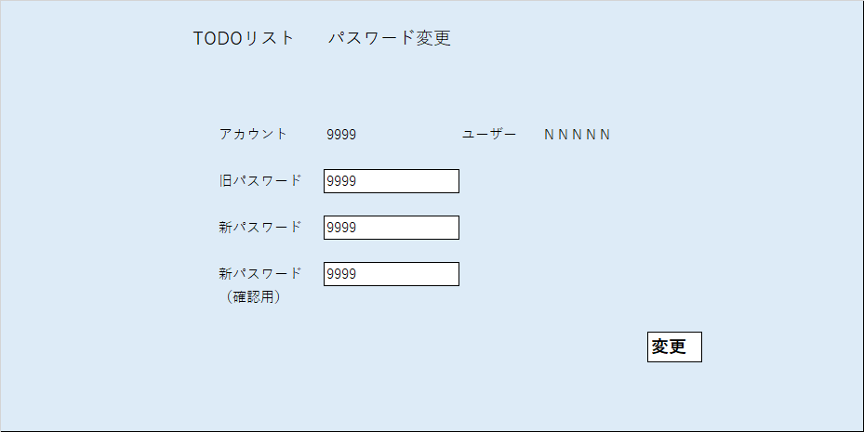
1
2

3
4
5
6

7
8

9
10

11
12

13

画面項目
項目No. | 項目名 |  |  | 部品種別 |  |  | I/O |  | タブ オーダー | アクセラレータキー | 表示フォーマット |  | 揃え | 入力 |  |  |  |  |  |  | 参照元 |  | 項目説明
 |  |  |  |  |  |  |  |  |  |  |  |  |  | 初期表示 | 最大 バイト数 | チェック内容
 |  |  |  |  |  |  |  |  |  |  |  |  |  |  |  | 必須 | 範囲 | 文字種 | その他

1 | 処理名 |  |  | ラベル |  |  | O |  |  |  |  |  |  |  |  |  |  |  |  |  |  |  | 処理名
2 | 画面名 |  |  | ラベル |  |  | O |  |  |  |  |  |  |  |  |  |  |  |  |  |  |  | 画面名
3 | アカウントラベル |  |  | ラベル |  |  | O
4 | アカウント |  |  | テキストボックス |  |  | O |  |  |  |  |  |  |  | 4 |  |  | 文字 |  |  | ユーザーテーブル |  | アカウント
5 | ユーザーラベル |  |  | ラベル |  |  | O
6 | ユーザー |  |  | テキストボックス |  |  | O |  |  |  |  |  |  |  | 8 |  |  | 全角文字 |  |  | ユーザーテーブル |  | ユーザー名
7 | 旧パスワードラベル |  |  | ラベル |  |  | O
8 | 旧パスワード |  |  | テキストボックス |  |  | I |  |  |  |  |  |  |  | 4 | 〇 |  | 文字 |  |  |  |  | 現在のパスワード
9 | 新パスワードラベル |  |  | ラベル |  |  | O
10 | 新パスワード |  |  | テキストボックス |  |  | I |  |  |  |  |  |  |  | 4 | 〇 |  | 文字 |  |  |  |  | 新しいパスワード
11 | 新パスワードラベル（確認用） |  |  | ラベル |  |  | O
12 | 新パスワード（確認用） |  |  | テキストボックス |  |  | I |  |  |  |  |  |  |  | 4 | 〇 |  | 文字 |  |  |  |  | 新しいパスワード（10と一致しなければエラー）
13 | 変更 |  |  | ボタン |  |  |  |  |  |  |  |  |  |  |  |  |  |  |  |  |  |  | パスワードの変更処理を実行する

イベント駆動項目
イベントNo. | 項目No. | イベント名 |  |  | イベントトリガ |  |  |  |  |  |  | イベント内容 |  |  |  |  |  |  |  |  | 備考

補足・備考

画面詳細設計(タスク登録）
プロジェクト名 |  |  | （ToDoリスト） |  |  |  |  |  |  |  |  |  |  |  |  |  |  |  |  | 作成日 |  | 2020-08-05 |  | 作成者 | 中斉 徹朗
ドキュメント名 |  |  | 画面設計書： 画面詳細設計(タスク登録） |  |  |  |  |  |  |  |  |  |  |  |  |  |  |  |  | 更新日 |  |  |  | 更新者
画面ID |  |  | DSP202008-021 |  |  | 画面名 |  | タスク登録 |  |  |  |  |  |  |  |  |  |  |  | 画面サイズ |  | 1280 x 800

概要 |  |  | ToDoリストのタスクを登録する

画面レイアウト
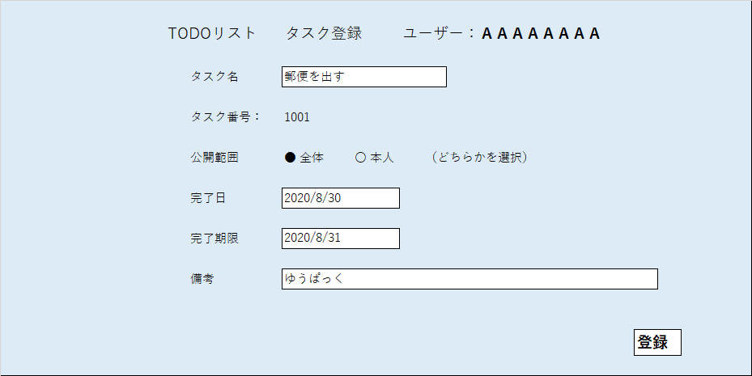

1
2
3
4

5
6

7
8

9
10
11
12

13
14

15
16

17
18

19

画面項目
項目No. | 項目名 |  |  | 部品種別 |  |  | I/O |  | タブ オーダー | アクセラレータキー | 表示フォーマット |  | 揃え | 入力 |  |  |  |  |  |  | 参照元 |  | 項目説明
 |  |  |  |  |  |  |  |  |  |  |  |  |  | 初期表示 | 最大 バイト数 | チェック内容
 |  |  |  |  |  |  |  |  |  |  |  |  |  |  |  | 必須 | 範囲 | 文字種 | その他

1 | 処理名 |  |  | ラベル |  |  | O |  |  |  |  |  |  |  |  |  |  |  |  |  |  |  | 処理名
2 | 画面名 |  |  | ラベル |  |  | O |  |  |  |  |  |  |  |  |  |  |  |  |  |  |  | 画面名
3 | ユーザーラベル |  |  | ラベル |  |  | O
4 | ユーザー |  |  | ラベル |  |  | O |  |  |  |  |  |  |  | 4 |  |  | 全角文字 |  |  | ユーザーテーブル
5 | タスク名ラベル |  |  | ラベル |  |  | O
6 | タスク名 |  |  | テキストボックス |  |  | I |  |  |  |  |  |  |  | 10 | 〇 |  | 全角文字 |  |  | ユーザーテーブル
7 | タスク番号ラベル |  |  | ラベル |  |  | O
8 | タスク番号 |  |  | ラベル |  |  | O |  |  |  |  |  |  |  | 4 |  |  | 文字 |  |  | タスクテーブル
9 | 公開範囲ラベル |  |  | ラベル |  |  | O
10 | 公開範囲全体 |  |  | ラジオボタン |  |  | I |  |  |  |  |  |  |  |  | 〇 |  |  |  |  |  |  | 10,11のいずれかを選択
11 | 公開範囲本人 |  |  | ラジオボタン |  |  | I |  |  |  |  |  |  |  |  | 〇
12 | 公開範囲説明ラベル |  |  | ラベル |  |  | O
13 | 完了日ラベル |  |  | テキストボックス |  |  | O
14 | 完了日 |  |  | ラベル |  |  | O |  |  |  | YYYY/MM/DD |  |  |  | 4 | 〇 |  | 日付 |  |  |  |  | 完了させたい日
15 | 完了期限ラベル |  |  | テキストボックス |  |  | O
16 | 完了期限 |  |  | ラベル |  |  | O |  |  |  | YYYY/MM/DD |  |  |  | 8 | △ |  | 日付 |  |  |  |  | 完了させなければいけない日
17 | 備考ラベル |  |  | ラベル |  |  | O
18 | 備考 |  |  | テキストボックス |  |  | O |  |  |  |  |  |  |  | 10 | △ |  | 全角文字
19 | 登録ボタン |  |  | ボタン |  |  | I |  |  |  |  |  |  |  |  | 〇 |  |  |  |  |  |  | タスク登録処理を行う

イベント駆動項目
イベントNo. | 項目No. | イベント名 |  |  | イベントトリガ |  |  |  |  |  |  | イベント内容 |  |  |  |  |  |  |  |  | 備考

補足・備考

画面詳細設計(タスク修正）
プロジェクト名 |  |  | （ToDoリスト） |  |  |  |  |  |  |  |  |  |  |  |  |  |  |  |  | 作成日 |  | 2020-08-05 |  | 作成者 | 中斉 徹朗
ドキュメント名 |  |  | 画面設計書： 画面詳細設計(タスク修正） |  |  |  |  |  |  |  |  |  |  |  |  |  |  |  |  | 更新日 |  |  |  | 更新者
画面ID |  |  | DSP202008-022 |  |  | 画面名 |  | タスク修正 |  |  |  |  |  |  |  |  |  |  |  | 画面サイズ |  | 1280 x 800

概要 |  |  | ToDoリストのタスクを修正する

画面レイアウト

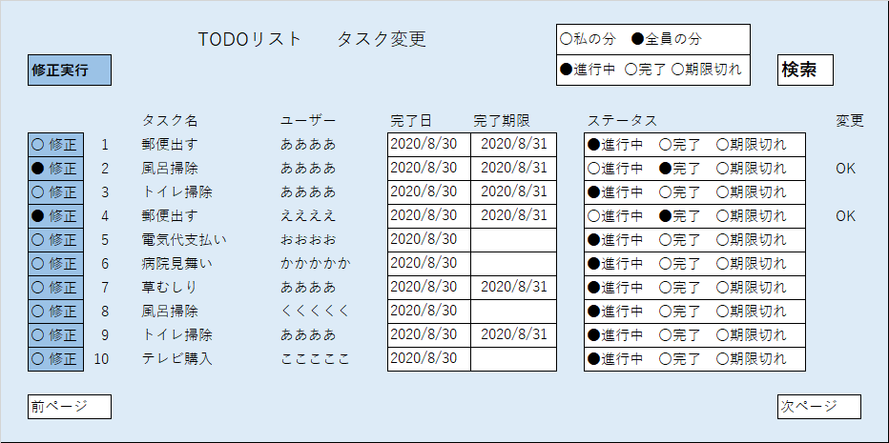
1
2
3
5
4
6
13
14
7
8
9
10
11
12

20

15
16
17
21
18
19
22

画面項目
項目No. | 項目名 |  |  | 部品種別 |  |  | I/O |  | タブ オーダー | アクセラレータキー | 表示フォーマット |  | 揃え | 入力 |  |  |  |  |  |  | 参照元 |  | 項目説明
 |  |  |  |  |  |  |  |  |  |  |  |  |  | 初期表示 | 最大 バイト数 | チェック内容
 |  |  |  |  |  |  |  |  |  |  |  |  |  |  |  | 必須 | 範囲 | 文字種 | その他

1 | 処理名 |  |  | ラベル |  |  | O |  |  |  |  |  |  |  |  |  |  |  |  |  |  |  | 処理名
2 | 画面名 |  |  | ラベル |  |  | O |  |  |  |  |  |  |  |  |  |  |  |  |  |  |  | 画面名
3 | 対象ユーザー選択 |  |  | ラジオボタン |  |  | I |  |  |  |  |  |  |  |  | 〇 |  |  |  |  |  |  | いずれかを選択
4 | 対象ステータス選択 |  |  | ラジオボタン |  |  | I |  |  |  |  |  |  |  |  | 〇 |  |  |  |  | ユーザーテーブル |  | １つ以上を選択
5 | タスク検索ボタン |  |  | ボタン |  |  | I
6 | タスク名ラベル |  |  | ラベル |  |  | O |  |  |  |  |  |  |  |  |  |  |  |  |  | ユーザーテーブル
7 | 修正実行 |  |  | ラベル |  |  | O
8 | ユーザー名ラベル |  |  | ラベル |  |  | O |  |  |  |  |  |  |  |  |  |  |  |  |  | タスクテーブル
9 | 完了日ラベル |  |  | ラベル |  |  | O
10 | 完了期限ラベル |  |  | ラベル |  |  | O
11 | ステイタスラベル |  |  | ラベル |  |  | O
12 | 変更完了ラベル |  |  | ラベル |  |  | O
13 | 修正対象 |  |  | ラジオボタン |  |  | I
14 | タスク項番 |  |  | テキストボックス |  |  | O
15 | タスク名 |  |  | テキストボックス |  |  | O
16 | ユーザー名 |  |  | テキストボックス |  |  | O
17 | 完了日 |  |  | ラベル |  |  | I |  |  |  | YYYY/MM/DD |  |  |  |  |  |  | 日付 |  |  |  |  | 完了させたい日
18 | 完了期限 |  |  | テキストボックス |  |  | I |  |  |  | YYYY/MM/DD |  |  |  |  |  |  | 日付 |  |  |  |  | 完了させなければいけない日
19 | ステータス変更 |  |  | ラジオボタン |  |  | I
20 | 変更完了 |  |  | テキストボックス |  |  | O
21 | 次ページ移動 |  |  | ボタン |  |  | I
22 | 前ページ移動 |  |  | ボタン |  |  | I

イベント駆動項目
イベントNo. | 項目No. | イベント名 |  |  | イベントトリガ |  |  |  |  |  |  | イベント内容 |  |  |  |  |  |  |  |  | 備考

補足・備考

画面詳細設計(タスク削除）
プロジェクト名 |  |  | （ToDoリスト） |  |  |  |  |  |  |  |  |  |  |  |  |  |  |  |  | 作成日 |  | 2020-08-05 |  | 作成者 | 中斉 徹朗
ドキュメント名 |  |  | 画面設計書： 画面詳細設計(タスク削除） |  |  |  |  |  |  |  |  |  |  |  |  |  |  |  |  | 更新日 |  |  |  | 更新者
画面ID |  |  | DSP202008-023 |  |  | 画面名 |  | タスク削除 |  |  |  |  |  |  |  |  |  |  |  | 画面サイズ |  | 1280 x 800

概要 |  |  | ToDoリストのタスクを修正する

画面レイアウト
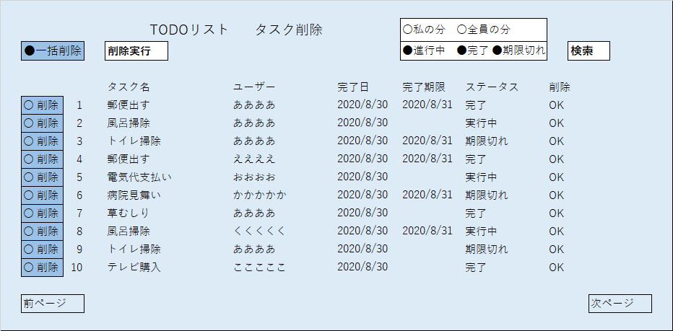

6
1
2
3
7
4
5

8
9
10
11
12
13

19

14
15
16
17
18
20
21
22
23

画面項目
項目No. | 項目名 |  |  | 部品種別 |  |  | I/O |  | タブ オーダー | アクセラレータキー | 表示フォーマット |  | 揃え | 入力 |  |  |  |  |  |  | 参照元 |  | 項目説明
 |  |  |  |  |  |  |  |  |  |  |  |  |  | 初期表示 | 最大 バイト数 | チェック内容
 |  |  |  |  |  |  |  |  |  |  |  |  |  |  |  | 必須 | 範囲 | 文字種 | その他

1 | 処理名 |  |  | ラベル |  |  | O |  |  |  |  |  |  |  |  |  |  |  |  |  |  |  | 処理名
2 | 画面名 |  |  | ラベル |  |  | O |  |  |  |  |  |  |  |  |  |  |  |  |  |  |  | 画面名
3 | 対象ユーザー選択 |  |  | ラジオボタン |  |  | I |  |  |  |  |  |  |  |  | 〇
4 | 対象ステータス選択 |  |  | ラジオボタン |  |  | I |  |  |  |  |  |  |  |  | 〇
5 | タスク検索ボタン |  |  | ボタン |  |  | I
6 | 一括削除選択ボタン |  |  | ボタン |  |  | I
7 | 削除実行ボタン |  |  | ボタン |  |  | I
8 | タスク名ラベル |  |  | ラベル |  |  | O
9 | ユーザー名ラベル |  |  | ラベル |  |  | O
10 | 完了日ラベル |  |  | ラベル |  |  | O
11 | 完了期限ラベル |  |  | ラベル |  |  | O
12 | ステイタスラベル |  |  | ラベル |  |  | O
13 | 削除完了ラベル |  |  | ラベル |  |  | O
16 | タスク項番 |  |  | テキストボックス |  |  | O |  |  |  |  |  |  |  |  |  |  |  |  |  | タスクテーブル
17 | タスク名 |  |  | テキストボックス |  |  | O |  |  |  |  |  |  |  |  |  |  |  |  |  | タスクテーブル
18 | ユーザー名ラベル |  |  | テキストボックス |  |  | O |  |  |  |  |  |  |  |  |  |  |  |  |  | タスクテーブル
19 | 完了日 |  |  | ラベル |  |  | O |  |  |  | YYYY/MM/DD |  |  |  |  |  |  | 日付 |  |  | タスクテーブル |  | 完了させたい日
20 | 完了期限 |  |  | テキストボックス |  |  | O |  |  |  | YYYY/MM/DD |  |  |  |  |  |  | 日付 |  |  | タスクテーブル |  | 完了させなければいけない日
21 | ステータス |  |  | ラジオボタン |  |  | O |  |  |  |  |  |  |  |  |  |  |  |  |  | タスクテーブル
22 | 変更完了 |  |  | テキストボックス |  |  | O
23 | 次ページ移動 |  |  | ボタン |  |  | I
24 | 前ページ移動 |  |  | ボタン |  |  | I

イベント駆動項目
イベントNo. | 項目No. | イベント名 |  |  | イベントトリガ |  |  |  |  |  |  | イベント内容 |  |  |  |  |  |  |  |  | 備考

補足・備考

画面詳細設計(ユーザー管理)
プロジェクト名 |  |  | （ToDoリスト） |  |  |  |  |  |  |  |  |  |  |  |  |  |  |  |  | 作成日 |  | 2020-08-05 |  | 作成者 | 中斉 徹朗
ドキュメント名 |  |  | 画面設計書： 画面詳細設計(ユーザー管理) |  |  |  |  |  |  |  |  |  |  |  |  |  |  |  |  | 更新日 |  |  |  | 更新者
画面ID |  |  | DSP202008U-001 |  |  | 画面名 |  | ユーザー管理 |  |  |  |  |  |  |  |  |  |  |  | 画面サイズ |  | 1280 x 800

概要 |  |  | ユーザー登録、変更、削除処理を選択する。（管理者のみ使用）

画面レイアウト

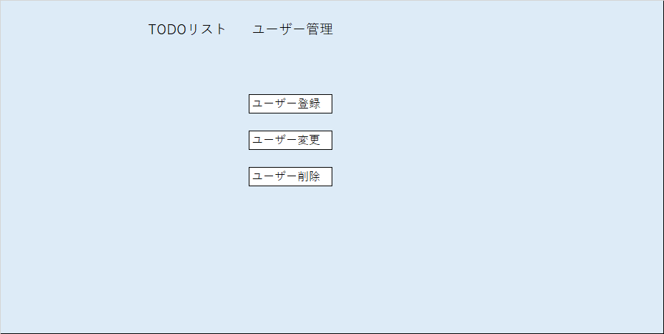
1
2

3

4

5

6

7

画面項目
項目No. | 項目名 |  |  | 部品種別 |  |  | I/O |  | タブ オーダー | アクセラレータキー | 表示フォーマット |  | 揃え | 入力 |  |  |  |  |  |  | 参照元 |  | 項目説明
 |  |  |  |  |  |  |  |  |  |  |  |  |  | 初期表示 | 最大 バイト数 | チェック内容
 |  |  |  |  |  |  |  |  |  |  |  |  |  |  |  | 必須 | 範囲 | 文字種 | その他

1 | 処理名 |  |  | ラベル |  |  | O |  |  |  |  |  |  |  |  |  |  |  |  |  |  |  | 処理名
2 | 画面名 |  |  | ラベル |  |  | O |  |  |  |  |  |  |  |  |  |  |  |  |  |  |  | 画面名
3 | ユーザー登録選択 |  |  | ボタン |  |  | I |  | 1 |  |  |  |  |  |  | △ |  |  |  |  |  |  | ユーザー登録画面に移行する
4 | ユーザー変更選択 |  |  | ボタン |  |  | I |  | 2 |  |  |  |  |  |  | △ |  |  |  |  |  |  | ユーザー変更画面に移行する
5 | ユーザー削除選択 |  |  | ボタン |  |  | I |  | 3 |  |  |  |  |  |  | △ |  |  |  |  |  |  | ユーザー削除画面に移行する
6
7

イベント駆動項目
イベントNo. | 項目No. | イベント名 |  |  | イベントトリガ |  |  |  |  |  |  | イベント内容 |  |  |  |  |  |  |  |  | 備考

補足・備考

画面詳細設計(ユーザー登録)
プロジェクト名 |  |  | （ToDoリスト） |  |  |  |  |  |  |  |  |  |  |  |  |  |  |  |  | 作成日 |  | 2020-08-05 |  | 作成者 | 中斉 徹朗
ドキュメント名 |  |  | 画面設計書： 画面詳細設計(ユーザー登録) |  |  |  |  |  |  |  |  |  |  |  |  |  |  |  |  | 更新日 |  |  |  | 更新者
画面ID |  |  | DSP202008U-011 |  |  | 画面名 |  | ユーザー登録 |  |  |  |  |  |  |  |  |  |  |  | 画面サイズ |  | 1280 x 800

概要 |  |  | ユーザーの情報を登録する。（管理者のみ使用）

画面レイアウト

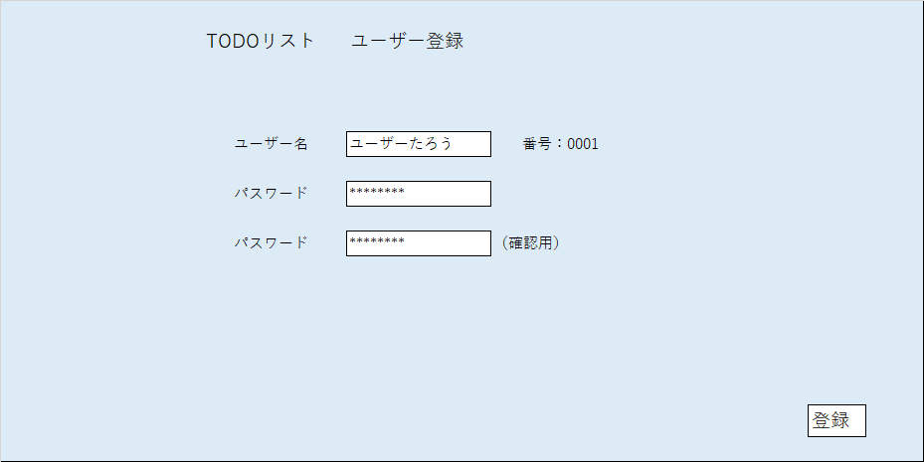

1
2

4
5
3

6
7

8
10
9

11

画面項目
項目No. | 項目名 |  |  | 部品種別 |  |  | I/O |  | タブ オーダー | アクセラレータキー | 表示フォーマット |  | 揃え | 入力 |  |  |  |  |  |  | 参照元 |  | 項目説明
 |  |  |  |  |  |  |  |  |  |  |  |  |  | 初期表示 | 最大 バイト数 | チェック内容
 |  |  |  |  |  |  |  |  |  |  |  |  |  |  |  | 必須 | 範囲 | 文字種 | その他

1 | 処理名 |  |  | ラベル |  |  | O |  |  |  |  |  |  |  |  |  |  |  |  |  |  |  | 処理名
2 | 画面名 |  |  | ラベル |  |  | O |  |  |  |  |  |  |  |  |  |  |  |  |  |  |  | 画面名
3 | ユーザー名ラベル |  |  | ラベル |  |  | O
4 | ユーザー名 |  |  | テキストボックス |  |  | I |  |  | 1 |  |  |  |  | 8 |  |  | 全角文字
5 | ユーザー番号ラベル |  |  | ラベル |  |  | O
6 | ユーザー番号 |  |  | テキストボックス |  |  | O |  |  |  |  |  |  |  | 4 |  |  | 文字
7 | パスワードラベル |  |  | ラベル |  |  | O
8 | パスワード |  |  | テキストボックス |  |  | I |  |  | 2 |  |  |  |  | 4 |  |  | 文字
9 | 確認用パスワードラベル |  |  | ラベル |  |  | O
10 | 確認用パスワード |  |  | テキストボックス |  |  | I |  |  | 3 |  |  |  |  | 4 |  |  | 文字
11 | 登録ボタン |  |  | ボタン |  |  | I |  |  | 4

イベント駆動項目
イベントNo. | 項目No. | イベント名 |  |  | イベントトリガ |  |  |  |  |  |  | イベント内容 |  |  |  |  |  |  |  |  | 備考

補足・備考

画面詳細設計(ユーザー変更)
プロジェクト名 |  |  | （ToDoリスト） |  |  |  |  |  |  |  |  |  |  |  |  |  |  |  |  | 作成日 |  | 2020-08-05 |  | 作成者 | 中斉 徹朗
ドキュメント名 |  |  | 画面設計書： 画面詳細設計(ユーザー変更) |  |  |  |  |  |  |  |  |  |  |  |  |  |  |  |  | 更新日 |  |  |  | 更新者
画面ID |  |  | DSP202008U-012 |  |  | 画面名 |  | ユーザー変更 |  |  |  |  |  |  |  |  |  |  |  | 画面サイズ |  | 1280 x 800

概要 |  |  | ユーザーの情報を変更する。（管理者のみ使用）

画面レイアウト

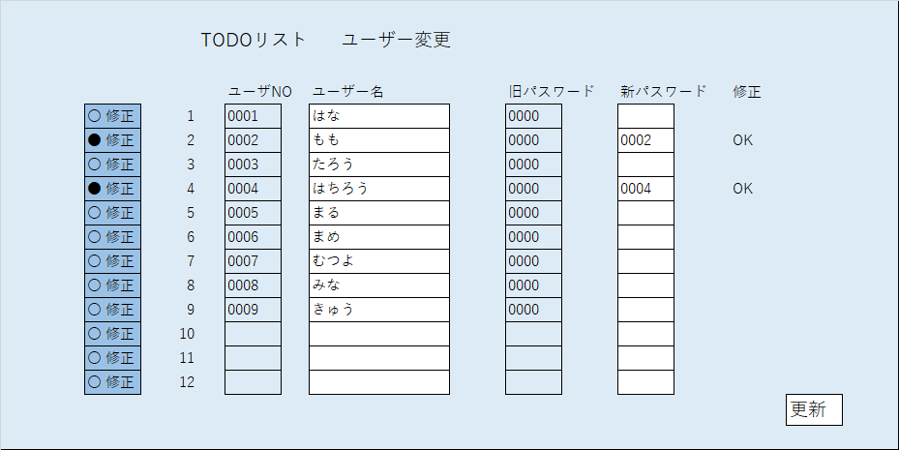

1
2
6
7
3
4
5

14

8
9
15
10
11
12
13

画面項目
項目No. | 項目名 |  |  | 部品種別 |  |  | I/O |  | タブ オーダー | アクセラレータキー | 表示フォーマット |  | 揃え | 入力 |  |  |  |  |  |  | 参照元 |  | 項目説明
 |  |  |  |  |  |  |  |  |  |  |  |  |  | 初期表示 | 最大 バイト数 | チェック内容
 |  |  |  |  |  |  |  |  |  |  |  |  |  |  |  | 必須 | 範囲 | 文字種 | その他

1 | 処理名 |  |  | ラベル |  |  | O |  |  |  |  |  |  |  |  |  |  |  |  |  |  |  | 処理名
2 | 画面名 |  |  | ラベル |  |  | O |  |  |  |  |  |  |  |  |  |  |  |  |  |  |  | 画面名
3 | ユーザー番号ラベル |  |  | ラベル |  |  | O
4 | ユーザー名ラベル |  |  | ラベル |  |  | O
5 | 旧パスワードラベル |  |  | ラベル |  |  | O
6 | 新パスワードラベル |  |  | ラベル |  |  | O
7 | 修正完了ラベル |  |  | ラベル |  |  | O
8 | 修正選択ボタン |  |  | ラジオボタン |  |  | I |  |  |  |  |  |  |  |  | △ |  |  |  |  |  |  | 修正対象のユーザーを選択
9 | 項番 |  |  | テキストボックス |  |  | O
10 | ユーザー番号 |  |  | テキストボックス |  |  | I
11 | ユーザー名 |  |  | ラベル |  |  | O
12 | 旧パスワード |  |  | テキストボックス |  |  | O
13 | 新パスワード |  |  | テキストボックス |  |  | I |  |  |  |  |  |  |  |  | △ |  | 文字
14 | 修正完了 |  |  | テキストボックス |  |  | O |  |  |  |  |  |  |  |  |  |  |  |  |  |  |  | 修正された場合”OK”
15 | 更新ボタン |  |  | ボタン |  |  | I |  |  |  |  |  |  |  |  | 〇

イベント駆動項目
イベントNo. | 項目No. | イベント名 |  |  | イベントトリガ |  |  |  |  |  |  | イベント内容 |  |  |  |  |  |  |  |  | 備考

補足・備考

画面詳細設計(ユーザー削除)
プロジェクト名 |  |  | （ToDoリスト） |  |  |  |  |  |  |  |  |  |  |  |  |  |  |  |  | 作成日 |  | 2020-08-05 |  | 作成者 | 中斉 徹朗
ドキュメント名 |  |  | 画面設計書： 画面詳細設計(ユーザー削除) |  |  |  |  |  |  |  |  |  |  |  |  |  |  |  |  | 更新日 |  |  |  | 更新者
画面ID |  |  | DSP202008U-013 |  |  | 画面名 |  | ユーザー削除 |  |  |  |  |  |  |  |  |  |  |  | 画面サイズ |  | 1280 x 800

概要 |  |  | ユーザーの情報を削除する。（管理者のみ使用）

画面レイアウト

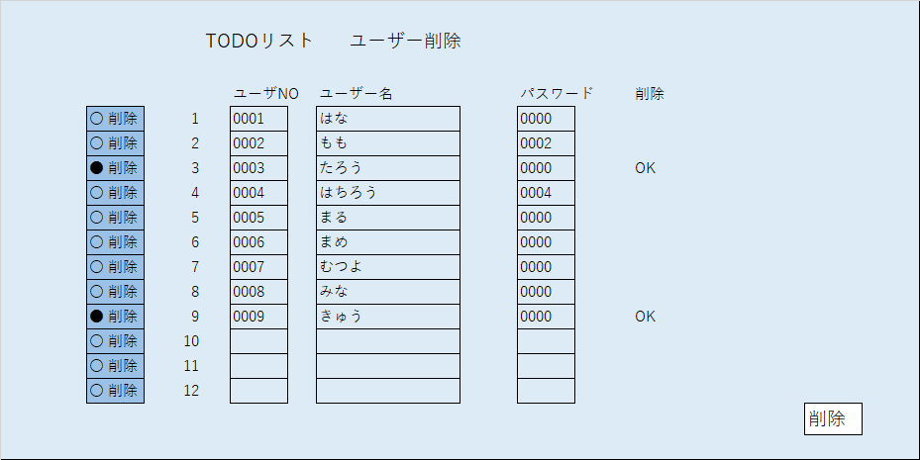
1
2
3
4
5
6

12

11
13
7
8
9
10

画面項目
項目No. | 項目名 |  |  | 部品種別 |  |  | I/O |  | タブ オーダー | アクセラレータキー | 表示フォーマット |  | 揃え | 入力 |  |  |  |  |  |  | 参照元 |  | 項目説明
 |  |  |  |  |  |  |  |  |  |  |  |  |  | 初期表示 | 最大 バイト数 | チェック内容
 |  |  |  |  |  |  |  |  |  |  |  |  |  |  |  | 必須 | 範囲 | 文字種 | その他

1 | 処理名 |  |  | ラベル |  |  | O |  |  |  |  |  |  |  |  |  |  |  |  |  |  |  | 処理名
2 | 画面名 |  |  | ラベル |  |  | O |  |  |  |  |  |  |  |  |  |  |  |  |  |  |  | 画面名
3 | ユーザー番号ラベル |  |  | ラベル |  |  | O
4 | ユーザー名ラベル |  |  | ラベル |  |  | O
5 | パスワードラベル |  |  | ラベル |  |  | O
6 | 削除完了ラベル |  |  | ラベル |  |  | O
7 | 削除選択ボタン |  |  | ラジオボタン |  |  | I |  |  |  |  |  |  |  |  | △ |  |  |  |  |  |  | 削除対象のユーザーを選択
8 | 項番 |  |  | テキストボックス |  |  | O
9 | ユーザー番号 |  |  | テキストボックス |  |  | O
10 | ユーザー名 |  |  | ラベル |  |  | O
11 | パスワード |  |  | テキストボックス |  |  | O
12 | 削除完了 |  |  | テキストボックス |  |  | O |  |  |  |  |  |  |  |  |  |  |  |  |  |  |  | 削除された場合”OK”
13 | 削除ボタン |  |  | ボタン |  |  | I |  |  |  |  |  |  |  |  | 〇

イベント駆動項目
イベントNo. | 項目No. | イベント名 |  |  | イベントトリガ |  |  |  |  |  |  | イベント内容 |  |  |  |  |  |  |  |  | 備考

補足・備考

